①入力シート
イベント＆MICEサポート企業ガイド
ガイドスペース掲載用記入シート

▼ご記入者さま連絡先・・・掲載内容について、確認を行う方の情報を記入してください。[必須]
氏名
電話番号
メールアドレス

＊ ご掲載までの流れ

● 各種データの入稿先
sapogai@eventbiz.net

● プロモーション画像について
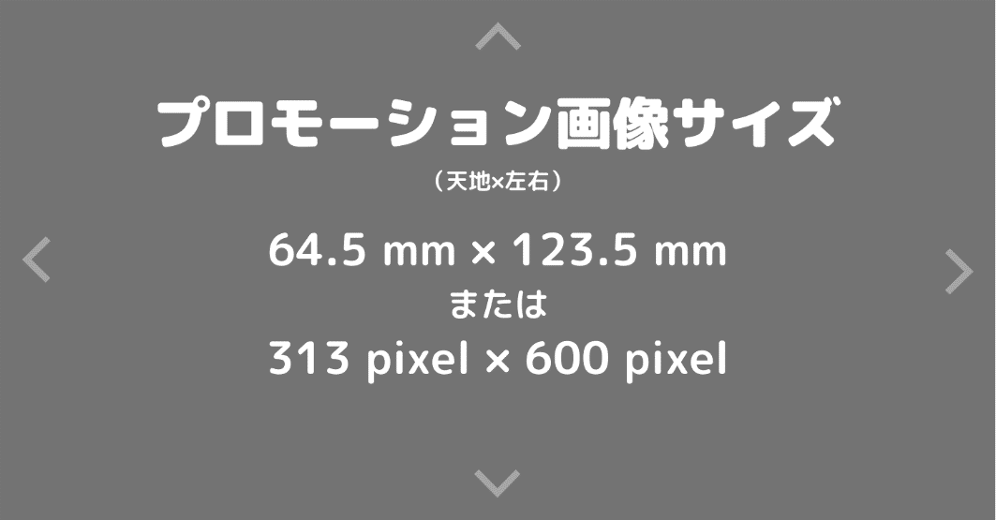
 |  |  |  |  | ※プロモーション画像のサイズ 天地 × 左右 ＝ ６４．５mm × １２３．５mm ※ 会社概要欄では書ききれないことや、取り扱い商品の写真と解説、料金表、人材募集要項、スタッフの紹介など、ご自由に利用して下さい。 ※ デジタルデータでの入稿を原則とします。 ※ ピーオーピーでも実費にて製作を承ります。参考製作費は２万円～となります。

 | 掲載する企業情報は、本フォーマットにしたがって編集します。各項目について、ご入力時点で最新のデータをご提供ください。

▼イベント業種（大分類）を選択してください。
主な業務[必須] |  | 関連業務１[任意] |  | 関連業務２[任意]

＊貴社の業務が【ディスプレイ・システム・資材・映像音響・人材・サービス・ツール・設備工事】に該当する場合のみ、ご回答ください。

▼イベント業種（小分類）
大分類で選択した項目（色が付いているセル）から小分類を選択してください。
ディスプレイ
システム
資材
映像音響
人材
サービス・ツール
設備工事

▼会社概要
会社・団体名
英文会社名
本社住所 | 〒
本社TEL
本社FAX
HPアドレス
代表者 | 役職名 |  |  | 氏名
設立 | 西暦 |  | 年 |  | 月 | 日
資本金
年間売上高 | 万円（ 年 月末 ）
正社員数 | 名 |  |  | 契約社員数 | 名
※会社・団体名は、株式会社、有限会社および、・（なかぐろ）、□（半角空き）、アルファベットの大文字・小文字など、正確にご記入をお願いします。
英文表記についても必ずご記入ください。
※本社住所は都道府県名からビル名まで、TEL・FAXは市外局番から記入。www＆E-mailは、アルファベット、数字の正確なご記入をお願いします。
※売上高は、最新の実績をご記入ください。また、決算月が公開日に近い場合など、未確定の場合は202X年○月末予測とご記入ください。

▼本社以外の主な事業所・・・原則５か所まで。それ以上は「ほか」とご記入ください。
事業所名／所在地＜県・市・区まで＞／TEL
（例）札幌支店／北海道札幌市●●区／011-000-0000
1
2
3
4
5

▼事業内容・・・240字以内でご記入ください。それ以上は「など」と記入してください。
 |  |  |  |  |  |  | 文字数
 |  |  |  |  |  |  | 0

▼加入団体

▼該当する企業の特徴・社風を選択してください。

▼キャッチコピー（見出し）・・・25字以内で、事業内容や会社の特色を端的に表す一文を記入してください。
 |  |  |  |  |  |  | 文字数
 |  |  |  |  |  |  | 0

▼主にサポートしている地域を選択し、事業所の有無をご回答ください。
主なサポートエリア |  | 事業所の有無
↓チェックしてください

▼サポートするイベント分野とイベント売上実績の割合についてご回答ください。
サポートするイベント分野 |  | 実績割合
↓チェックしてください
 |  |  | ％
＊直近１年間のイベント分野別の売上実績割合をご記入ください。
＊合計100％になるよう記入してください。
＊イベント実績割合は公表可能な場合、記入してください。
 |  |  | ％
 |  |  | ％
 |  |  | ％
 |  |  | ％
 |  |  | ％
 |  |  | ％
 |  |  | ％
 |  |  | ％
 |  |  | ％
 | 計 | 0 | ％

▼オンラインイベントやハイブリッドイベントのサポートが可能な場合は選択してください。

▼主なイベント実績（イベント名）を7件までご記入ください。
イベント名
1
2
3
4
5
6
7
※イベント名称を公表できない場合は、可能な限り具体的に記入してください。

▼読者からのお問合せ先・・・読者からのお問合せ先の担当者は、担当部署名でも問題ありません。
担当者氏名
所属部署・役職
TEL
FAX
メールアドレス

ご記入項目は以上です。ご協力ありがとうございます。

①本記入シート ②プレゼンテーション画像 を下記のメールアドレスまでお送りください。

sapogai@eventbiz.net

＊「イベント＆MICEサポート企業ガイド」について、ご不明点がございましたらお気軽にお問合せください。

株式会社ピーオーピー |  |  |  | TEL : 03-5687-6841 （平日10：00～17：00）

②WEB掲載イメージおよび補足
＜掲載イメージ＞

＊キャッチコピー

＊各サポート業種について

